关系图
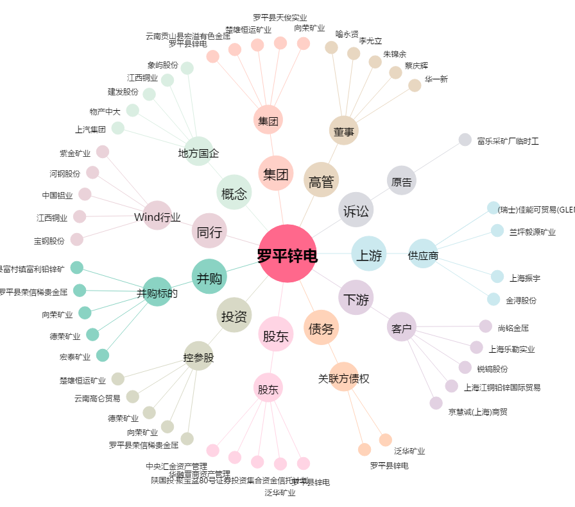
罗平锌电[002114.SZ] - 关系概览图

